graphique 0
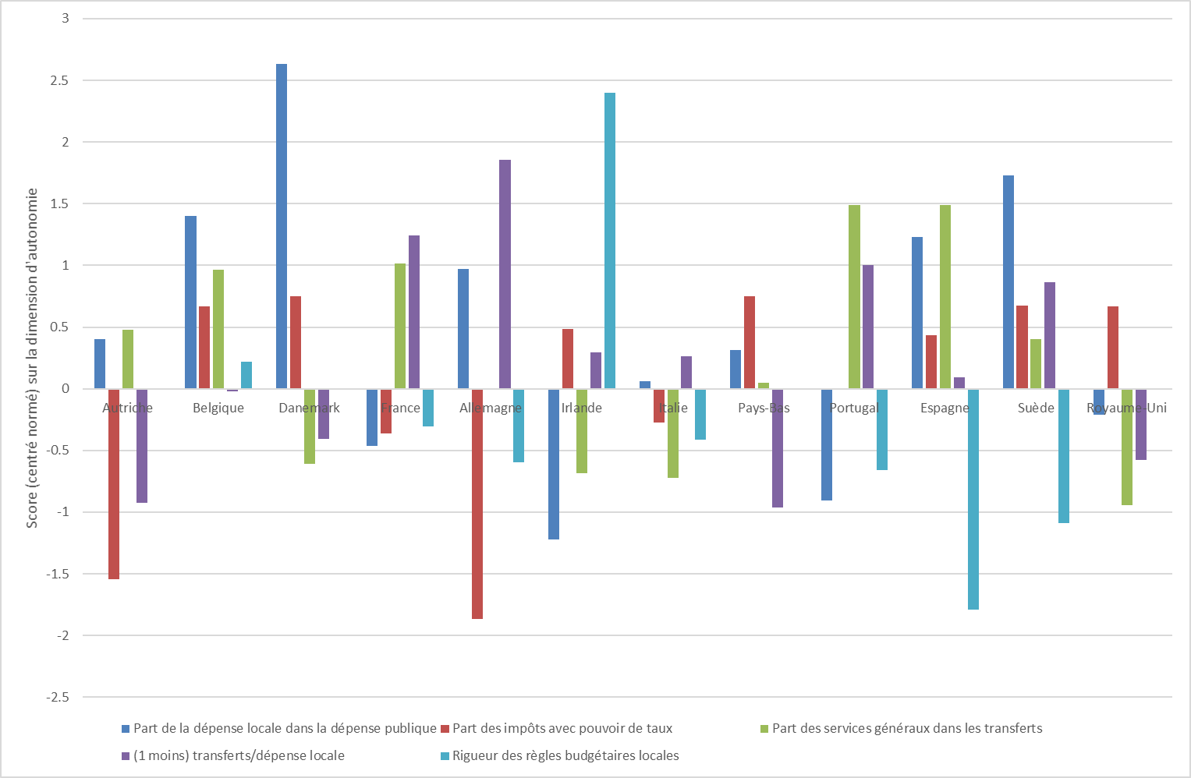
Scores de quelques pays européens sur différents indicateurs d’autonomie financière

 | Part de la dépense locale dans la dépense publique | Part des impôts avec pouvoir de taux | Part des services généraux dans les transferts | (1 moins) transferts/dépense locale | Rigueur des règles budgétaires locales |  | Part de la dépense locale dans la dépense publique | Part des impôts avec pouvoir de taux | Part des services généraux dans les transferts | (1 moins) transferts/dépense locale | Rigueur des règles budgétaires locales
France | -0.46470951079 | -0.36386511366 | 1.016823263 | 1.2457842011 | -0.30814812944 | Autriche | 0.40466964633 | -1.5444389607 | 0.47922692182 | -0.92737959038
Allemagne | 0.97114048065 | -1.863527865 | -1.3066533671 | 1.854027515 | -0.59429532395 | Belgique | 1.4019868875 | 0.6689722925 | 0.96319286592 | -0.020881496052 | 0.21870772124
Italie | 0.063844910203 | -0.27455766954 | -0.72586838574 | 0.26448882679 | -0.41142820238 | Danemark | 2.6358475221 | 0.7514705621 | -0.61171544324 | -0.40484787449
Pays-Bas | 0.31203572284 | 0.7514705621 | 0.049625688463 | -0.96067738132 |  | France | -0.46470951079 | -0.36386511366 | 1.016823263 | 1.2457842011 | -0.30814812944
Espagne | 1.2287033965 | 0.4335389386 | 1.4901489765 | 0.089471477839 | -1.7891984652 | Allemagne | 0.97114048065 | -1.863527865 |  | 1.854027515 | -0.59429532395
Suède | 1.7264180938 | 0.67142873768 | 0.40223835745 | 0.86087093894 | -1.0867239977 | Irlande | -1.2214594122 | 0.48195185289 | -0.68382543045 | 0.29365558944 | 2.4022325246
Royaume-Uni | -0.21143504585 | 0.66961878563 | -0.94222259943 | -0.57806547645 |  | Italie | 0.063844910203 | -0.27455766954 | -0.72586838574 | 0.26448882679 | -0.41142820238
 |  |  |  |  |  | Pays-Bas | 0.31203572284 | 0.7514705621 | 0.049625688463 | -0.96067738132
 |  |  |  |  |  | Portugal | -0.90611938354 | -0.0018663181973 | 1.4901489765 | 1.0043306999 | -0.65781908793
 |  |  |  |  |  | Espagne | 1.2287033965 | 0.4335389386 | 1.4901489765 | 0.089471477839 | -1.7891984652
 |  |  |  |  |  | Suède | 1.7264180938 | 0.67142873768 | 0.40223835745 | 0.86087093894 | -1.0867239977
 |  |  |  |  |  | Royaume-Uni | -0.21143504585 | 0.66961878563 | -0.94222259943 | -0.57806547645

Graph 1
Graph 1
 | Part dépenses locale dans dépenses publiques en 2018 (en %)

Belgique | 47.13740458
Bulgarie | 21.264367816
Tchéquie | 28.676470588
Danemark | 65.369649805
Allemagne | 41.230068337
Estonie | 24.050632911
Irlande | 8.560311284
Grèce | 7.4946466809
Espagne | 44.309927361
France | 19.821428571
Croatie | 26.077586207
Italie | 28.600823045
Chypre | 3.1319910515
Lettonie | 27.272727273
Lituanie | 23.823529412
Luxembourg | 11.136890951
Hongrie | 13.11827957
Malte | 0.8152173913
Pays-Bas | 30.805687204
Autriche | 32.164948454
Pologne | 34.21686747
Portugal | 13.409090909
Roumanie | 23.428571429
Slovénie | 19.575471698
Slovaquie | 17.487684729
Finlande | 40.866290019
Suède | 51.102204409
Royaume-Uni | 23.529411765
Zone euro | 31.41025641
Union européenne | 31.140350877

graph 2
Graph 2 | Part de l'investissement public porté par les administrations locales, en 2018
BE | 90%
ES | 68%
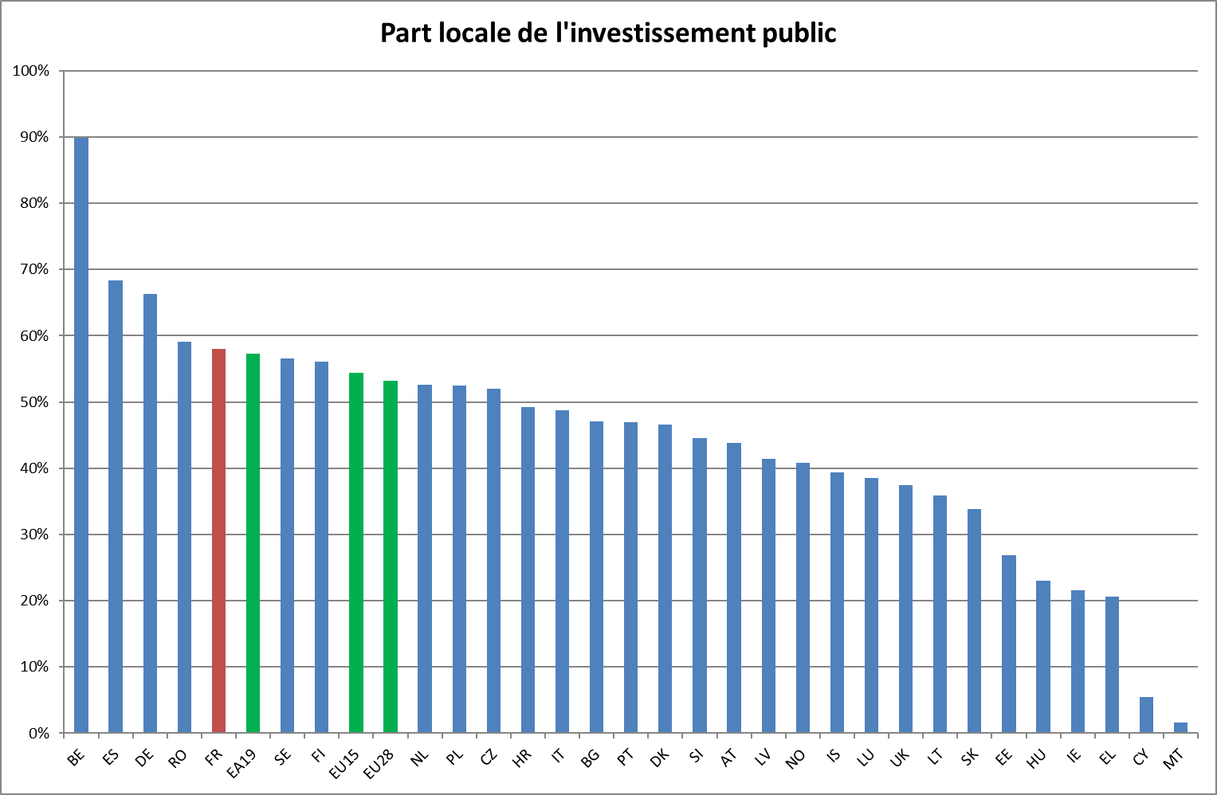
DE | 66%
RO | 59%
FR | 58%
EA19 | 57%
SE | 57%
FI | 56%
EU15 | 54%
EU28 | 53%
NL | 53%
PL | 52%
CZ | 52%
HR | 49%
IT | 49%
BG | 47%
PT | 47%
DK | 47%
SI | 45%
AT | 44%
LV | 41%
NO | 41%
IS | 39%
LU | 39%
UK | 37%
LT | 36%
SK | 34%
EE | 27%
HU | 23%
IE | 22%
EL | 21%
CY | 5%
MT | 2%

graph 3
Graph 3
Part des prélèvements obligatoires dans financement dépenses publiques locales en 2017 (en %)

Belgique | 36.514522822
Bulgarie | 12.676056338
Tchéquie | 49.53271028
Danemark | 36.094674556
Allemagne | 72.777777778
Estonie | 3.125
Irlande | 21.739130435
Grèce | 26.470588235
Espagne | 44.270833333
France | 53.153153153
Croatie | 35.897435897
Italie | 43.165467626
Chypre | 28.571428571
Lettonie | 60.396039604
Lituanie | 5.1948051948
Luxembourg | 33.333333333
Hongrie | 34.920634921
Malte | 0
Pays-Bas | 12.121212121
Autriche | 13.664596273
Pologne | 32.835820896
Portugal | 47.457627119
Roumanie | 10
Slovénie | 42.682926829
Slovaquie | 8.6956521739
Finlande | 46.575342466
Suède | 54.761904762
Royaume-Uni | 17.525773196
Zone euro | 52.027027027
Union européenne | 47.222222222

graph 4
Graph 4
 | Part des transferts des autres administrations publiques dans le financement des dépenses publiques locales en 2017 (en %)

Belgique | 50.20746888
Bulgarie | 54.929577465
Tchéquie | 38.317757009
Danemark | 58.579881657
Allemagne | 8.8888888889
Estonie | 79.166666667
Irlande | 43.47826087
Grèce | 70.588235294
Espagne | 44.791666667
France | 25.225225225
Croatie | 46.153846154
Italie | 41.726618705
Chypre | 42.857142857
Lettonie | 29.702970297
Lituanie | 88.311688312
Luxembourg | 52.083333333
Hongrie | 50.793650794
Malte | 100
Pays-Bas | 70.454545455
Autriche | 68.944099379
Pologne | 52.985074627
Portugal | 28.813559322
Roumanie | 77.777777778
Slovénie | 37.804878049
Slovaquie | 72.463768116
Finlande | 28.310502283
Suède | 32.142857143
Royaume-Uni | 61.855670103
Zone euro | 31.081081081
Union européenne | 36.805555556

graph 5
Graph 5
Part des recettes marchandes et des paiements résiduels des ménages dans le financement des dépenses publiques locales en 2017 (en %)

Belgique | 5.3941908714
Bulgarie | 18.309859155
Tchéquie | 15.887850467
Danemark | 8.5798816568
Allemagne | 8.3333333333
Estonie | 10.416666667
Irlande | 26.086956522
Grèce | 41.176470588
Espagne | 3.125
France | 17.117117117
Croatie | 12.820512821
Italie | 12.949640288
Chypre | 35.714285714
Lettonie | 7.9207920792
Lituanie | 7.7922077922
Luxembourg | 16.666666667
Hongrie | 11.111111111
Malte | 0
Pays-Bas | 21.212121212
Autriche | 10.559006211
Pologne | 9.7014925373
Portugal | 20.338983051
Roumanie | 6.6666666667
Slovénie | 18.292682927
Slovaquie | 18.84057971
Finlande | 23.744292237
Suède | 10.714285714
Royaume-Uni | 14.432989691
Zone euro | 14.189189189
Union européenne | 13.194444444

graph 6
Graph 6
Les emprunts des cinq dernières années en % des dépenses publiques locales

Belgique | 7.6923076923
Bulgarie | 6.7567567568
Tchéquie | -25.641025641
Danemark | -2.9761904762
Allemagne | -9.9447513812
Estonie | -4.2105263158
Irlande | -22.727272727
Grèce | -48.571428571
Espagne | 13.114754098
France | -0.9009009009
Croatie | 2.479338843
Italie | -6.4748201439
Chypre | -21.428571429
Lettonie | 5.7142857143
Lituanie | -16.049382716
Luxembourg | -31.25
Hongrie | -29.508196721
Malte | -51
Pays-Bas | 3.8461538462
Autriche | 1.2820512821
Pologne | 2.1126760563
Portugal | -28.813559322
Roumanie | -18.292682927
Slovénie | -3.6144578313
Slovaquie | -11.267605634
Finlande | 13.3640553
Suède | 9.0196078431
Royaume-Uni | 10.416666667
Zone euro | -2.0408163265
Union européenne | -1.4084507042

graph 7
Graph 7 | Autonomie des administrations territoriales, selon la nomenclature de l’OCDE, 2014
 | Autonomie totale | Autonomie restreinte | Partage nécessitant l'accord des administrations locales | Partage décidé par l'administration centrale | Pas d'autonomie | Autres
Australie | 100 | 0 | 0 | 0 | 0 | 0
Danemark | 88.740014413 | 11.259985587 | 0 | 0 | 0 | 0
Pays-Bas | 67.56612057 | 32.43387943 | 0 | 0 | 0 | 0
Suisse | 62.740604895 | 37.259395105 | 0 | 0 | 0 | 0
Nouvelle-Zélande | 99.333206325 | 0 | 0 | 0 | 0.66679367499 | 0
Suède | 97.481270532 | 0 | 0 | 0 | 2.5187294676 | 0
Royaume-Uni | 96.314047307 | 1.1102682574 | 0 | 2.5756844356 | 0 | 0
Belgique | 97.403971934 | 0 | 0.78967838661 | 0 | 1.8063496796 | 0
Canada | 96.833401919 | 0 | 2.5788257366 | 0 | 0.22676804431 | 0.36100430043
Finlande | 86.110323982 | 7.1408330972 | 0 | 6.668555776 | 0.070841598186 | 0.0094455464249
Espagne | 65.829046029 | 24.166387551 | 9.3684886324 | 0 | 0.57188385849 | 0.064193929322
Japon | 58.42954425 | 26.366095336 | 0 | 0 | 15.204360414 | 0
Portugal | 0 | 76.294245999 | 0 | 8.0924214861 | 15.546858657 | 0.066473857185
Italie | 10.076029313 | 57.63725608 | 30.290730602 | 1.6604596084 | 0.33552439631 | 0
France | 61.743996969 | 3.1589915223 | 0.012629651264 | 14.185466429 | 19.242063054 | 1.6568523752
Etats-Unis | 58.304735758 | 0 | 0 | 0 | 0 | 41.695264242
Autriche | 17.782230939 | 9.970853002 | 0 | 1.9763617803 | 58.525291024 | 11.745263254
Allemagne | 6.678150189 | 11.033950405 | 79.427668857 | 0 | 0 | 2.8602305491

